eclipse環境構築
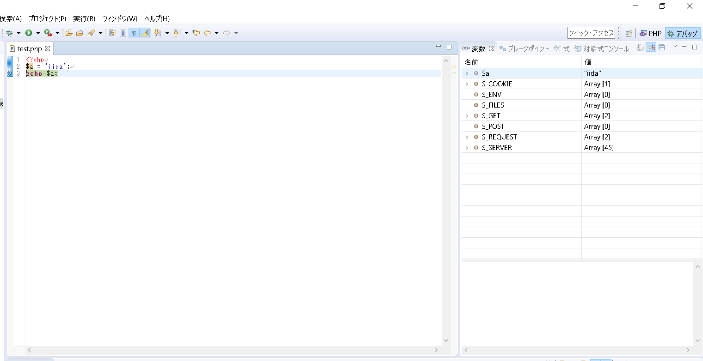
環境構築

 | 1. | eclipseのダウンロード
 | 2. | xamppのダウンロード
 | 3. | ワークスペースの設定
 | 4. | phpプロジェクトの作成
 | 5. | phpファイルの作成
 | 6. | php.iniの編集
 | 7. | デバッグの構成
 | 8. | 外部ブラウザ起動の設定
 | 9. | デバッグの実行

eclipseのダウンロード

 | C:\pleiades.php

xamppのダウンロード
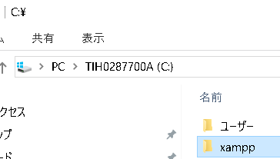

 | C:\xampp

ワークスペースの設定
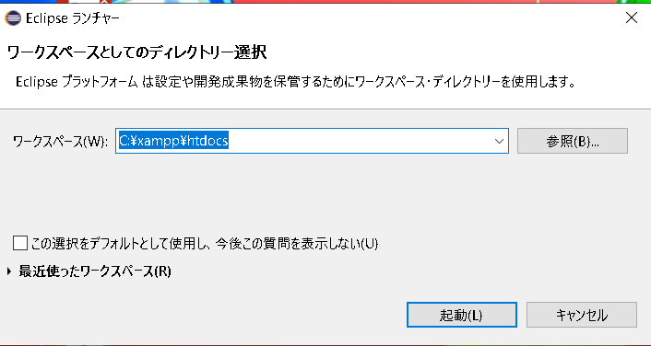

phpプロジェクトの作成
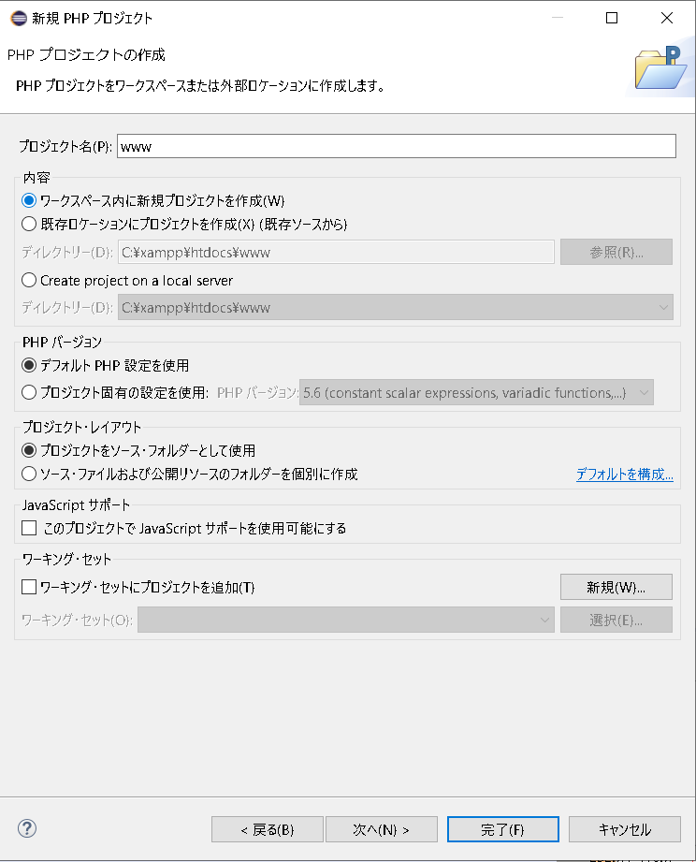

phpファイルの作成
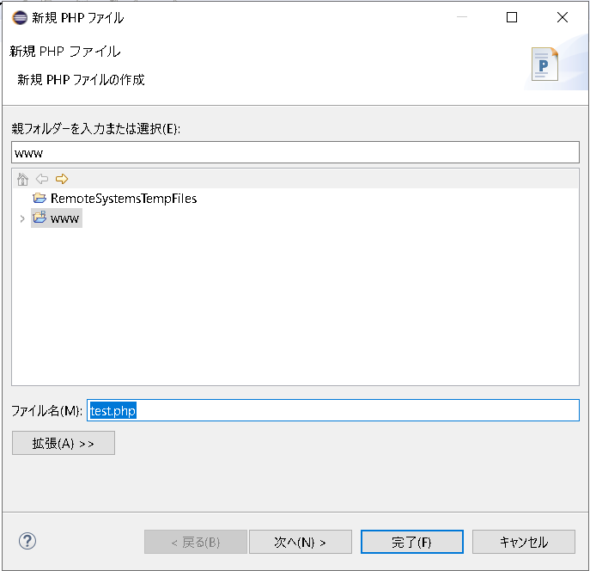

php.iniの編集
 | C:\xampp\php\php.ini

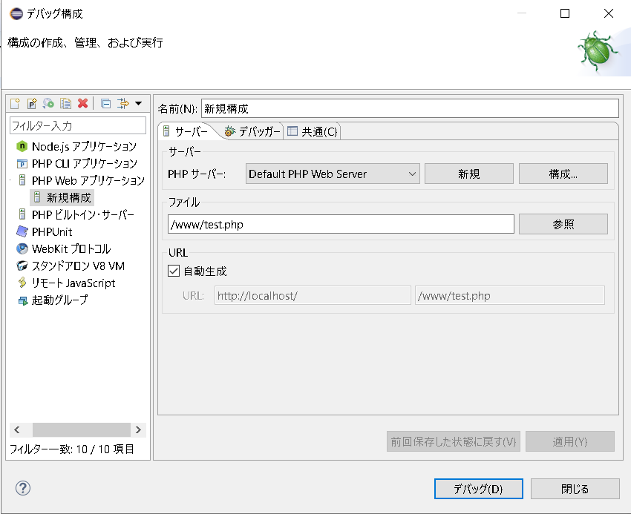
デバッグの構成

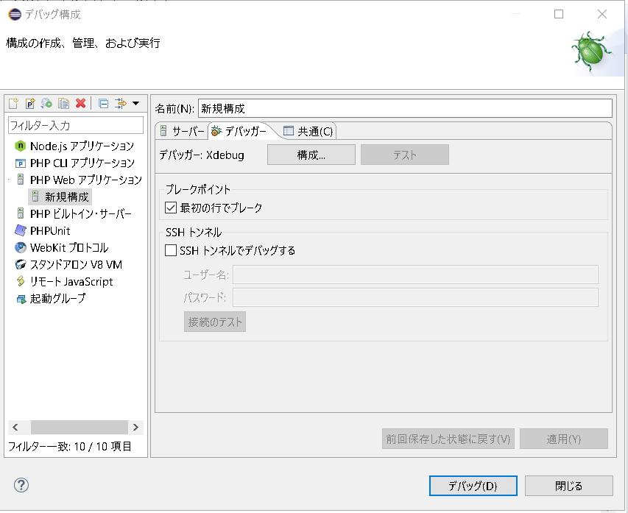

チェック外す

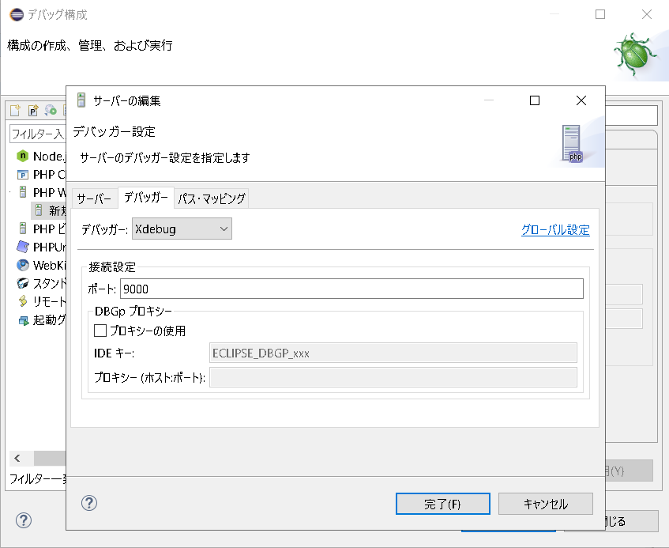

Xdebugはデフォルトで9000が使われる

外部ブラウザ起動の設定
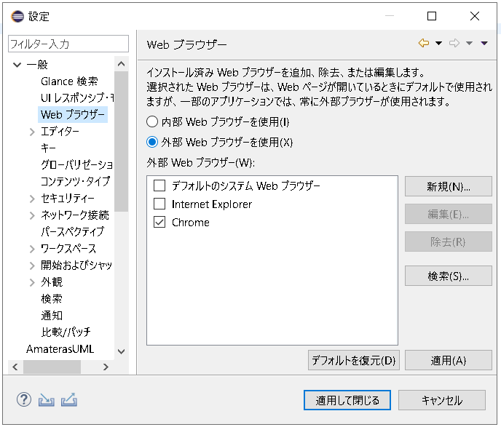

デバッグの実行

セッション (絵)
https://blog.apar.jp/php/12373/
セッションについて非常に分かり易い
セッションファイルの保存場所など
セッション使うときの注意点など

ログイン

ログイン

ログイン

session_start()
クッキー

セッションID
・クッキーにセッションIDを保存する

クッキー
$_SESSION
セッションID
$_SESSION

クッキー
・セッションファイルを生成する
・セッションIDを発行しクライアントに返す
セッションID
$_SESSION

session_start()
クッキー
・次のリクエスト時にセッションIDの入ったクッキーも送る
セッションID

クッキー
$_SESSION

セッションID
・セッションIDに紐づいたセッションファイルを参照する
$_SESSION
クッキー

セッションID
$_SESSION

クッキー
会員ページ
セッションID

クッキー
$_SESSION
会員ページ
セッションID
$_SESSION
クッキー
会員ページ
・問題なければ会員ページを返す
セッションID
$_SESSION

